参考様式1
（参考様式1） |  | （参考様式1）【記載例】
 | 平面図 |  | 平面図
 | 事業所の名称 |  | 事業所の名称 | ○○事業所

作業・訓練室
70.8㎡
入り口
相談室
10.0㎡
多目的室
20.2㎡
事務室
10.0㎡
洗面所
6.0㎡
便所１
2.0㎡
便所２
2.0㎡
 | 注1 各室の用途及び面積を記載してください。 |  | 注1 各室の用途及び面積を記載してください。
 | 注2 当該事業所の専用部分と他の事業所等との共用部分がある場合はそれぞれ色分けする等して使用関係を分かり易く表示してください。 |  | 注2 当該事業所の専用部分と他の事業所等との共用部分がある場合はそれぞれ色分けする等して使用関係を分かり易く表示してください。

参考様式2
（参考様式2） |  |  | （参考様式2）【記載例】
 | 事業所の外観及び室内を写した写真等 |  |  | 事業所の外観及び室内を写した写真等
 | ・外観及び基準上必要となる室内の写真を貼ってください。 |  |  | ・外観及び基準上必要となる室内の写真を貼ってください。
 | ・備品等が揃った事業所を運用できる状態の写真を貼ってください。 |  |  | ・備品等が揃った事業所を運用できる状態の写真を貼ってください。
 | （内覧写真や備品等搬入前の写真は不可） |  |  | （内覧写真や備品等搬入前の写真は不可）
 | ・必要に応じページを追加し、A4カラー印刷のうえ提出してください。 |  |  | ・必要に応じページを追加し、A4カラー印刷のうえ提出してください。

 | 外観 | 部屋名 |  | 外観① | 作業・訓練室
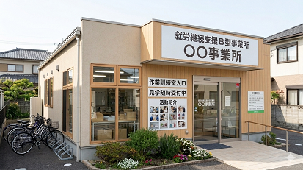
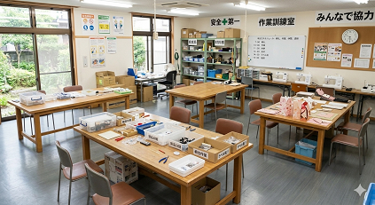

 | 写真 | 写真 |  | 写真 | 写真

 | 部屋名 | 部屋名 |  | 相談室 | 多目的室
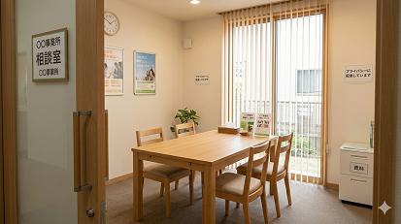
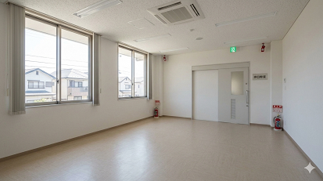

 | 写真 | 写真 |  | 写真 | 写真

 | 部屋名 | 部屋名 |  | 事務室 | 洗面所
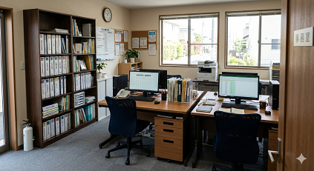
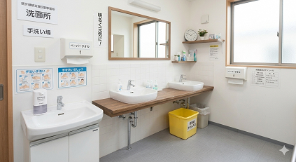

 | 写真 | 写真 |  | 写真 | 写真

 |  |  |  | 便所１、便所２
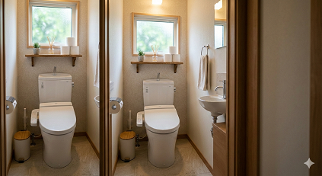

 |  |  |  | 写真

